Sheet1
Имидж | Бренд | Название | Название | Объем | опт | ЗАКАЗ
 | Elizavecca | Гидрогелевые патчи с золотом и гиалуроновой кислотой | Gold Hyaluronic Acid Eye Patch | 60pc | $8.58
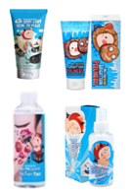 | Elizavecca | Маска для очищения пор | hell pore clean up mask | 100ml | $8.93
 | Elizavecca | Витаминный пилинг-гель | hell-pore vitamin peeling gel | 150ml | $7.69
 | Elizavecca | Очищающий фруктовый тонер | Hell pore clean up AHA Fruit Toner | 200ml | $6.95
 | Elizavecca | Увлажняющий мист для лица с пептидами и EGF | Milky Piggy hell-pore water up peptide egf mist one button | 150ml | $8.93
 | Elizavecca | Высококонцентрированная коллагеновая маска для упругости и эластичности кожи лица | Green Piggy Collagen jella pack | 100g | $8.06
 | Elizavecca | Глиняно-пузырьковая маска для очищения пор | Milky Piggy Carbonated Bubble Clay Pack | 100g | $8.93
 | Elizavecca | Увлажняющий гиалуроновый крем для лица с гелевой текстурой | Aqua Hyaluronic Acid Water drop cream | 50ml | $6.45
 | Elizavecca | Концентрированный восстанавливающий крем для лица с муцином улитки (90%) | Elizavecca Glutinous cream | 50ml | $11.40
 | Elizavecca | Маска для лица с 24 каратным золотом | kangsi pack | 120ml | $10.17
 | Elizavecca | Увлажняющая маска с алоэ и коллагеном | Milky Piggy Herb Soul Hydro Aqua Jella Pack | 250ml | $5.59
 | Elizavecca | Трех ступенчатая маска для ухода за порами (сужение пор) | PORE SOLUTION SUPER ELASTIC MASK PACK | 10ea 3 step | $13.26
 | Elizavecca | Трех ступенчатая увлажнающая и антивозрастаная маска для лица с EGF (лифтинг и упругость) | ANTI AGING EGF AQUA MASK PACK | 10ea 3 step | $13.26
 | Elizavecca | Трех ступенчатая увлажнающая и осветляющая маска для лица (витаминная) | AQUA WHITE WATER ILLUMINATE MASK PACK | 10ea 4 step | $13.26
 | Elizavecca | Набор для очищения кожи носа от черных точек | black head solution | 3 STEP | $2.99
 | Elizavecca | Скраб для тела с зеленым чаем | Milky Piggy Greentea Salt Body Scrub | 300ml | $7.20
 | Elizavecca | Маска-пленка с экстрактом ласточкиного гнезда | Gold CF-Nest Collagen Jella Pack Mask | 80ml | $10.17
 | Elizavecca | Крем для кожи вокруг глаз с экстрактом ласточкиного гнезда | Gold CF-Nest White Bomb Eye Cream | 30ml | $7.20
 | Elizavecca | Сыворотка с экстрактом ласточкиного гнезда 97% | CF-Nest 97% B-jo serum | 50ml | $7.44
 | Elizavecca | Концентрированная сыворотка с центеллой азиатской 100% | CENTELLA ASIATICA EXTRACT 100% (Essence) | 150ml | $13.26
 | Elizavecca | Концентрированная сыворотка с галактомисисом 100% | Galactomyces Ferment Filtrate 100% (Essence) | 150ml | $13.26
 | Elizavecca | Сыворотка на основе 100% гиалуроновой кислоты | Hyaluronic Acid Serum 100% | 150ml | $13.26
 | Elizavecca | Сыворотка с гиалуроновой кислоты 97% | hell pore control 97% | 50ml | $7.44
 | Elizavecca | Сыворотка на основе 100% фермента Галактомисис | Galactomyces 100% | 50ml | $7.44
 | Elizavecca | Сыворотка на основе 100% бифида | BIFIDA 100% | 50ml | $7.69
 | Elizavecca | Сыворотка с EGF фактором роста | witch piggy hell-pore EGF special ampoule | 50ml | $8.43
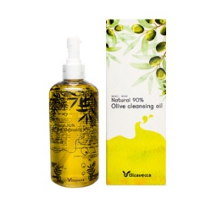 | Elizavecca | Гидрофильное масло для умывания с содержанием оливкового масла 90% | Natural 90% Olive Cleansing Oil | 250ml | $10.17
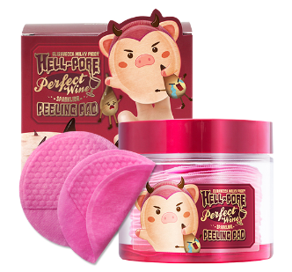 | Elizavecca | Диски для пилинга на основе игристого вина | Hell-Pore Perfect Wine Sparkling Peeling Pad | 30 Sheets (200ml) | $10.41
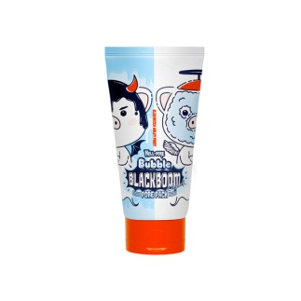 | Elizavecca | Черная кислородная маска для очищения пор | Hell-Pore Bubble Blackboom Charcoal Pore Pack | 150ml | $7.69
 | Elizavecca | Черная пенка для умывания с дрвесным углем и растительными экстрактами | Milky Piggy Elastic Pore Cleansing Foam | 120ml | $6.20
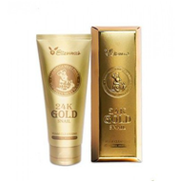 | Elizavecca | Пенка для умывания с экстрактом слизи улитки и золотом | 24k gold snail Cleansing Foam | 180ml | $5.59
 | Elizavecca | Гранулированная глубокоочищающая поры маска с коллоидным золотом | Hell-pore longolongo gronique gold mask pack | 100 ml | $8.93
 | Elizavecca | Гранулированная глубокоочищающая поры маска с бриллиантовой пудрой | Hell-pore longolongo gronique diamond mask pack | 100 ml | $9.05
 | Elizavecca | Гранулированная "черная" маска глубокоочищающая поры | Hell-pore longolongo gronique black mask pack |  | $9.05
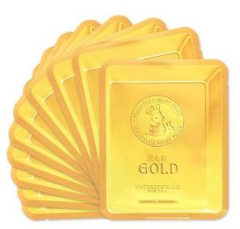 | Elizavecca | Маска для лица с экстрактом слизи улитки и коллоидным золотом омолаживающая | 24k gold water dew snail mask pack | 25ml(10ea) | $7.69
 | Elizavecca | Крем салициловый с эффектом пилинга | Sesalo Face Control System Salicyl Cream | 50g | $9.55 | НОВИНКИ!!!
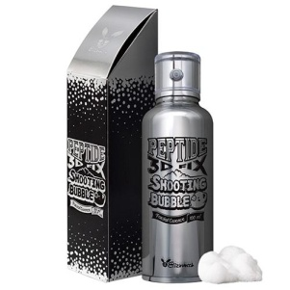 | Elizavecca | Пузырьковая эссенция для лица с пептидами | Peptide 3D Fix Shooting Bubble Facial Essence | 100ml | $28.74 | НОВИНКИ!!!
 | Elizavecca | Крем-бальзам с маслом ши 100% для ослабленной кожи лица | Milky Piggy Shea Butter 100% | 88g | $8.56
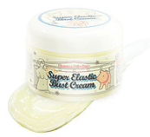 | Elizavecca | Эффективный крем для области груди и декольте | Milky Piggy Super Elastic Bust Cream | 100g | $8.93
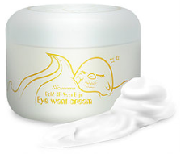 | Elizavecca | Крем для кожи вокруг глаз с экстрактом ласточкиного гнезда (антивозрастной и осветляющий) | GOLD CF NEST B-JO EYE WANT CREAM | 100g | $8.56
 | Elizavecca | Крем от морщин со свиным коллагеном и морской солью | Milky Piggy Sea Salt Cream | 100g | $8.93
 | Elizavecca | Омолаживающий крем с ретинолом | Milky Piggy EGF elastic retinol | 100ml | $10.29
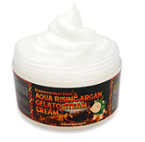 | Elizavecca | Паровой увлажняющий крем | Aqua Rising Argan Gelato Steam Cream | 100ml | $8.93
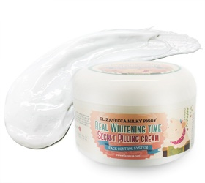 | Elizavecca | Отбеливающий пилинг-крем | Milky Piggy Real Whitening Time Secret Pilling Cream | 100ml | $8.56
 | Elizavecca | Паровой крем на основе ослиного молока | Silky Creamy Donkey Steam Moisture Milky Cream | 100g | $8.93
 | Elizavecca | Осветляющий крем для лица | Real White Time Milk Cream | 100g | $9.55
 | Elizavecca | Гидрогелевая маска для лица с коллагеном | Milky Piggy Water Lock Hydro-gel Melting Mask | 5pc | $8.93
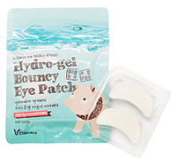 | Elizavecca | Гидрогелевый патчи для глаз с коллагеном | Milky Piggy Pure Hydro Gel Bouncy Eye Patch | 20ea | $7.44
 | Elizavecca | Маска для активной регенерации эпидермиса | EGF DEEP POWER RINGER MASK PACK | 23ml*10ea | $4.96
 | Elizavecca | Маска молочно-цветочная для упругости кожи | MILK DEEP POWER RING MASK PACK | 23ml*10ea | $4.96
 | Elizavecca | Омолаживающая питательная маска мгновенного действия | VITA DEEP POWER EINGER MASK PACK | 23ml*10ea | $4.96
 | Elizavecca | Укрепляющая маска с экстрактом центеллы азиатской | CENTELLA ASIATICA DEEP POWER RINGER MASK PACK | 23ml*10ea | $4.96
 | Elizavecca | Маска увлажняющая для сухой кожи | AQUA DEEP POWER RINGER MASK PACK | 23ml*10ea | $4.96
 | Elizavecca | Коллагеновая маска укрепляет, увлажняет и восстанавливает кожу, заживляет прыщики и убирает покраснения | COLLAGEN DEEP POWER MASK PACK | 23ml*10ea | $4.96
 | Elizavecca | Маска для проблемной кожи с экстрактом чайного дерева | TEA TREE DEEP POWER RINGER MASK PACK | 23ml*10ea | $4.96
 | Elizavecca | Питательная маска с экстрактами фруктов | FRUITS DEEP POWER RINGER MASK PACK | 23ml*10ea | $4.96
 | Elizavecca | Лифтинг-маска медовая | HONEY DEEP POWER RINGER MASK PACK | 23ml*10ea | $4.96
 | Elizavecca | Маска омолаживающая с женьшенем | RED GINSENG DEEP POWER RINGER MASK PACK | 23ml*10ea | $4.96
 | Elizavecca | Праймер для лица | Skin Liar Primer | 30ml | $7.45
 | Elizavecca | ВВ крем с коллагеном | Milky Piggy BB Cream | 50ml | $6.95
 | Elizavecca | Milky Piggy Sun Cream | Milky Piggy Sun Cream | 50ml | $6.95
 | Elizavecca | Эссенция для волос с коллагеном | Milky Piggy Collagen Coating Protein Ion Injection | 50ml | $5.83
 | Elizavecca | Маска для волос с коллагеном | Milky Piggy Collagen Ceramide Coating Protein Treatment | 100ml | $5.59
 | THE YEON | Тканевая маска с экстрактом клубники Отбеливание и Восстановление | Everyday Natural Care Mask Sheet STRAWBERRY (Brightening&Revitalizing) | 20ml | $1.95 | НОВИНКИ!!!
 | THE YEON | Тканевая маска с муцином улитки Питание и Эластичность | Everyday Natural Care Mask Sheet SNAIL(Nutrition&Elasticity) | 20ml | $1.95 | НОВИНКИ!!!
 | THE YEON | Тканевая маска с коллагеном Разглаживание и Эластичность | Everyday Natural Care Mask Sheet Collagen (Smooth&Elasticity) | 20ml | $1.95 | НОВИНКИ!!!
 | THE YEON | Тканевая маска с экстрактом халабонга Отбеливание и Энергия | Everyday Natural Care Mask Sheet Hallabong (Brightening&Energy) | 20ml | $1.95 | НОВИНКИ!!!
 | THE YEON | Тканевая маска с экстрактом лотоса Сияние и Отбеливание | Everyday Natural Care Mask Sheet Lotus (Brightening&Shiny) | 20ml | $1.95 | НОВИНКИ!!!
 | THE YEON | Сыворотка с эффеком лифтинга | Collabean Firming Ampoule | 50ml | $14.00 | НОВИНКИ!!!
 | THE YEON | Крем с эффектом лифтинга | Collabean Firming Cream | 50ml | $14.00 | НОВИНКИ!!!
 | THE YEON | Точечное средство от акне | Refining Calamine Pink Spot | 15ml | $7.12 | НОВИНКИ!!!
 | THE YEON | Сыворотка с экстрактом рапсового меда | TheYEON Jeju Canola Honey Essential Serum | 200ml | $11.89
 | THE YEON | Мульти-крем с экстрактом рапсового меда | Jeju Canola Honey Wrapping Multi Cream | 100ml | $12.38
 | THE YEON | Крем вокруг глаз с экстрактом рапсового меда | Jeju Canola Honey Firming Eye Cream | 30ml | $11.43
 | THE YEON | Очищающее масло на основе древесного угля и цветков лотоса | Lotus Flower Charcoal Transform Cleanser | 150ml | $10.48
 | THE YEON | Крем для рук с экстрактом рапсового меда | Jeju Canola Honey Silky Hand Cream | 50ml | $3.32
 | THE YEON | Энергетический крем для рук | Jeju Hallabong Energy Moisture Hand Cream | 50ml | $3.32
 | THE YEON | Интенсивный крем для рук с кокосовым маслом | Coconut Intensive Hand Cream | 50ml | $3.32
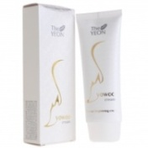 | THE YEON | Пилинг-гоммаж для очищения кожи | Yo Woo Peeling Gel | 100ml | $5.26 | НОВИНКИ!!!
 | THE YEON | Осветляющее средство 4 в 1 | Yo Woo Brighter | 100ml | $7.17 | НОВИНКИ!!!
 | The Yeon | Отбеливающий крем для лица и тела | Yo Woo Cream | 100ml | $6.23
 | THE YEON | Маска - пенка для очищения пор с древесным углем | TheYEON Pore Clean Mud Pack & Foam | 120ml | $7.13
 | THE YEON | Энергетический пилинг-гель с экстрактом мандарина | TheYEON Jeju Hallabong Energy Peeling Gel | 100ml | $9.42 | Акция!!!! Срок годности до февраля 2019 года
 | THE YEON | Увлажняющий энергетический крем для лица с экстрактом мандарина | TheYEON Jeju Hallabong Energy Cooling Sherbet Cream | 100ml | $9.42 | Акция!!!! Срок годности до января 2019 года
 | THE YEON | Увлажняющее компактое ВС средство для лица Светло-бежевый (с запаской) | TheYEON Water Talk BC pact light beige21 | 16.5g+16.5g | $15.97 | Акция!!! Срок годности до мая 2019 года
 | THE YEON | Увлажняющее компактое ВС средство для лица Натурально-бежевый (с запаской) | TheYEON Water Talk BC pact natural beige23 | 16.5g+16.5g | $15.97 | Акция!!! Срок годности до мая 2019 года
 | THE YEON | Губная помада 06 Российский красный | TheYEON Style Y Color Fit Basic Lipstick 06 Russian Red | 3.8g | $4.50 | Акция!!! Срок годности до февраля 2019
 | GRAYMELIN | Увлажняющий и охлаждающий крем | Day by Day Care Moist Icecream | 50ml | $7.71 | НОВИНКА
 | GRAYMELIN | Увлажняющий крем | Day by Day Care Cica Solution Cream | 50ml | $7.71 | НОВИНКА
 | GRAYMELIN | Мультивитаминный крем | V5 Multi Vita Cream | 50ml | $7.71 | НОВИНКА
 | GRAYMELIN | Восстанавливающий крем с коллагеном | Day by Day Collagen Repair Cream | 50ml | $7.71 | НОВИНКА
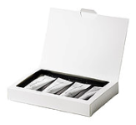 | GRAYMELIN | Набор кремов для ежедневного ухода | Day by Day Care set | set | $23.60 | НОВИНКА
 | GRAYMELIN | Тонер для лица c розовой водой 85% | The Last Frontier Rose Flower water 85 % | 500ml | $9.10 | НОВИНКА
 | GRAYMELIN | Тонер для лица с ледниковой воды Аляски | The Last Frontier Alaska Glacier water 85 % | 500ml | $9.10 | НОВИНКА
 | GRAYMELIN | Пудра 100 % витамин С Использовать с витаминным бустером Graymelin Pure And Natural Vitamin Booster | Vitamin-C Powder | 12g | $6.33 | НОВИНКА
 | GRAYMELIN | Витаминный бустер Использовать с пудрой 100 % витамин С | Pure&Natural Vitamin Booster | 50ml | $7.54 | НОВИНКА
 | GRAYMELIN | Тонер с содержанием экстракта центеллы азиатской 50% (для лечения угрей, акне) | GRAYMELIN Melin Toner | 130мл | $9.25
 | GRAYMELIN | Cерум с содержанием экстракта центеллы азиатской 50% (для лечения угрей, акне) | GRAYMELIN Melin Serum | 30мл | $10.90
 | GRAYMELIN | Восстанавливающий крем для лица с содержанием экстракта центеллы азиатской 50% (для лечения угрей, акне) | GRAYMELIN Melin Cream | 50мл | $11.46
 | GRAYMELIN | Тонер с улиточным муцином | GRAYMELIN Smiley Toning Snail Nutry Toner | 130мл | $8.28
 | GRAYMELIN | Эмульсия с улиточным муцином | GRAYMELIN Smiley Toning Snail Nutry Emulsion | 130мл | $8.41
 | GRAYMELIN | Эссенция с улиточным муцином | GRAYMELIN Smiley Toning Snail Nutry Essence | 45г | $9.10
 | GRAYMELIN | Крем для лица с улиточным муцином | GRAYMELIN Smiley Toning Snail Nutry Cream | 50г | $7.72
 | GRAYMELIN | Осветляющий тонер для лица | GRAYMELIN White Balance Waterful Brightening Toner | 130мл | $8.41
 | GRAYMELIN | Осветляющая эмульсия для лица | GRAYMELIN White Balance Waterful Brightening Emulsion | 130мл | $9.11
 | GRAYMELIN | Осветляющий крем для лица | GRAYMELIN White Balance Waterful Brightening Cream | 50г | $7.72 | нет в наличии
 | GRAYMELIN | Антивозрастной тонер со стволовыми клетками | GRAYMELIN Asta Stemcell Anti-Wrinkle Toner | 130мл | $8.41
 | GRAYMELIN | Антивозрастная сыворотка со стволовыми клетками | GRAYMELIN Asta Stemcell Anti-Wrinkle Serum | 50мл | $9.80
 | GRAYMELIN | Антивозрастной гель-крем со стволовыми клетками | GRAYMELIN Asta Stemcell Anti-Wrinkle Gel Cream | 50г | $9.80
 | GRAYMELIN | Тонер против акне | GRAYMELIN Trouble Solution Special Toner | 130мл | $8.55
 | GRAYMELIN | Эссенция против акне | GRAYMELIN Trouble Solution Special Pore Essence | 45г | $9.11
 | GRAYMELIN | Гель-крем против акне | GRAYMELIN Trouble Solution Special Gel Cream | 50г | $8.55
 | GRAYMELIN | Крем для лица с экстрактом центеллы азиатской | GRAYMELIN Сentella 50 Regeneration Cream | 200мл | $8.00
 | GRAYMELIN | Лечебный заживляющий крем с экстрактом центеллы азиатской | GRAYMELIN Centella Scar Ointment | 30г | $6.62
 | GRAYMELIN | Успокаивающий крем с экстрактом календулы | GRAYMELIN Calendyla Calming Cream | 50г | $7.72
 | GRAYMELIN | Пенка для проблемной кожи | GRAYMELIN Ac-Zero Control Cleanser Natural Foam | 150мл | $6.62
 | GRAYMELIN | Маска против жирности с вулканическим пеплом с острова Чеджу | GRAYMELIN Sebum Kill Pack Jeju Volcanic Ash | 70г | $8.41
 | GRAYMELIN | Маска-пленка с олигосахаридами + кисточка для нанесения | GRAYMELIN Melin Oligosaccharides Pack | 50мл | $9.11
 | GRAYMELIN | Маска для лица с кислородными пузырьками | GRAYMELIN Oxygen Bubble Mask Pack | 200мл | $8.41
 | GRAYMELIN | Маска для лица на основе свиного коллагена | GRAYMELIN Collagen Jelly Pack | 100г | $9.52
 | GRAYMELIN | Маска для лица на основе трав и глины для ухода за порами и конроля выработки кожного сала | GRAYMELIN Herb & Clay Solution Pore Control Mask | 100г | $5.93
 | GRAYMELIN | Мягкий скраб с рисовыми отрубями и сахаром | GRAYMELIN Rice & Sugar Soft Scrub | 100г | $6.48
 | GRAYMELIN | Ампульная сыворотка со 100% ферментом галоктомисис | GRAYMELIN Galactomyces 100% Ferment Filtrate Moisturizing Nourishment | 50мл | $9.11
 | GRAYMELIN | Ампульная сыворотка со 100% бета-глюканом | GRAYMELIN Pure 100% Beta-Glukan | 50мл | $8.97
 | GRAYMELIN | Ампульная сыворотка со 100% бифидо бактериями | GRAYMELIN Bifida 100% Fermentation Solution Hydration Nourishment | 50мл | $9.11
 | GRAYMELIN | Ампульная сыворотка со 100% гиалуроновой кислотой | GRAYMELIN Hyaluronic Acid 100% | 50мл | $8.83
 | GRAYMELIN | Коллагеновая ампула 90% | GRAYMELIN Collagen 90% Perfect Ampoule | 50мл | $8.41
 | GRAYMELIN | 100% натуральное масло для лица (масло жожоба, абрикосовое масло и аргановое) | GRAYMELIN Natural 100% Facial Oil | 50мл | $10.63
 | GRAYMELIN | Увлажняющий крем для лица на основе конского жира | GRAYMELIN Original Natural Mayu Healing Cream | 50г | $9.10
 | GRAYMELIN | Разогревающий гель от черных точек | GRAYMELIN Pore Heating Gel | 35мл | $8.56
 | GRAYMELIN | Крем для лица с крокодильим маслом | GRAYMELIN Alligator Premium Facial Cream | 50мл | $9.11
 | GRAYMELIN | Солнцезащитный крем для лица SPF50+/PA+++ | GRAYMELIN Sun Block UV Shield SPF50+/PA+++ | 50мл | $6.34
 | GRAYMELIN | Гидрофильное масло с экстрактом меда канолы | GRAYMELIN Сanola Crazy Cleansing oil | 500мл | $9.25
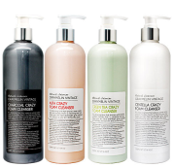 | GRAYMELIN | Пенка для умывания (уголь) | GRAYMELIN Crazy Foam Cleanser (Charcoala) | 500мл | $11.18
 | GRAYMELIN | Пенка для умывания (вино) | GRAYMELIN Crazy Foam Cleanser (Asta) | 500мл | $11.18
 | GRAYMELIN | Пенка для умывания (зеленый чай) | GRAYMELIN Crazy Foam Cleanser ( Green Tea) | 500мл | $11.18
 | GRAYMELIN | Пенка для умывания (центелла) | GRAYMELIN Crazy Foam Cleanser (Centella) | 500мл | $11.18
 | GRAYMELIN | Рассыпчатая пудра против жирного блеска | GRAYMELIN Oil Cut Sebum Powder | 10г | $7.58
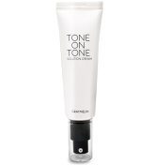 | GRAYMELIN | Тональный крем 21 | GRAYMELIN Tone One Tone Solution Cream 21 | 50g | $7.72
 | GRAYMELIN | Тональный крем 23 | GRAYMELIN Tone One Tone Solution Cream 23 | 50g | $7.72
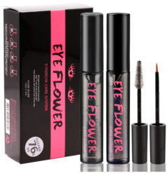 | CORINGCO | Средство для ухода за ресницами и бровями | Eye Flower Eyelash Care System | 10ml+10ml | $7.93
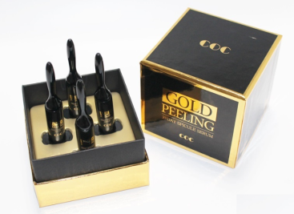 | CORINGCO | Сыворотка-пилинг с экстрактом Спикулы и частичками золота | Gold Peeling 28 day Special Serum | 4 штуки по 3г | $34.98
 | CORINGCO | Воздушная пенка для умывания и сияния кожи | Snow Shining Bubble Foam Cleansing | 200ml | $6.14
 | CORINGCO | Отбеливающий молочный крем для лица | Snow Shinning Milky Skin | 200ml | $7.29
 | CORINGCO | Мягкая пилинг-скатка для очищения всех типов кожи | Snow Shinning Peeling Gel | 200ml | $5.88
 | CORINGCO | Щеточка для эффективного очищения пор | COC Brush | 1ea | $3.13
 | CORINGCO | Щетка для глубокого очищения кожи лица | COC Peash Facial Clear Brush | 1ea | $7.64
 | CORINGCO | Лечебный ББ крем | COC Sleeping BB Cream | 25g | $6.35
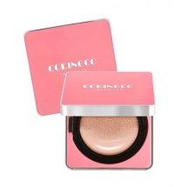 | CORINGCO | Увлажняющий кушон + запаска с защитой SPF50+/PA+++ #21 | Cherry Blossom Water Cushion SPF50+/PA+++ #21 + refill #21 | 15g+15g | $16.01
 | CORINGCO | Увлажняющий кушон + запаска с защитой SPF50+/PA+++ #23 | Cherry Blossom Water Cushion SPF50+/PA+++ #23 refill #23 | 15g+15g | $16.01
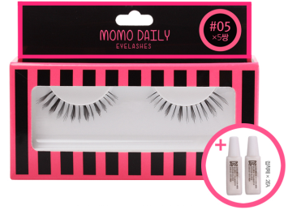 | CORINGCO | Накладные ресница, на 5 раз, в кормплекте два тюбика клея | Momo Daily Eyelashes #05 | 5 пар + 2 клея | $6.35 |  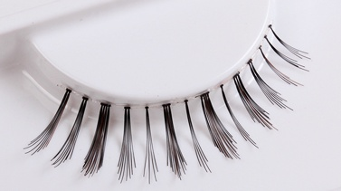
 | CORINGCO | Палетка теней для глаз | Cheese PONGDANG coloreyes |  | $7.89
 | CORINGCO | Тени для макияжа глаз #1 | Eye Contact Single Eyeshadow 1 | 2,5g | $3.26
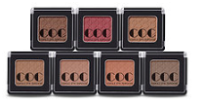
 | CORINGCO | Тени для макияжа глаз #2 | Eye Contact Single Eyeshadow 2 | 2,5g | $3.26
 | CORINGCO | Тени для макияжа глаз #3 | Eye Contact Single Eyeshadow 3 | 2,5g | $3.26
 | CORINGCO | Тени для макияжа глаз #4 | Eye Contact Single Eyeshadow 4 | 2,5g | $3.26 | нет в наличии
 | CORINGCO | Тени для макияжа глаз #5 | Eye Contact Single Eyeshadow 5 | 2,5g | $3.26
 | CORINGCO | Тени для макияжа глаз #7 | Eye Contact Single Eyeshadow 7 | 2,5g | $3.26
 | CORINGCO | Матовая помада для губ #1 | Momo First Chu Semi Matt LipStick 1 | 3,5g | $4.42
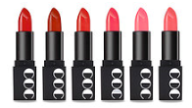
 | CORINGCO | Матовая помада для губ #2 | Momo First Chu Semi Matt LipStick 2 | 3,5g | $4.42
 | CORINGCO | Матовая помада для губ #3 | Momo First Chu Semi Matt LipStick 3 | 3,5g | $4.42
 | CORINGCO | Матовая помада для губ #4 | Momo First Chu Semi Matt LipStick 4 | 3,5g | $4.42
 | CORINGCO | Матовая помада для губ #5 | Momo First Chu Semi Matt LipStick 5 | 3,5g | $4.42
 | CORINGCO | Матовая помада для губ #6 | Momo First Chu Semi Matt LipStick 6 | 3,5g | $4.42
 | CORINGCO | Профессиональный набор из 18 натуральных кистей | Make Up Premium18 Brush Set |  | $52.70
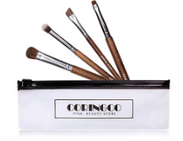 | CORINGCO | Набор из 4 кистей для макияжа глаз | Real Collectors Edition 4P Set |  | $6.99
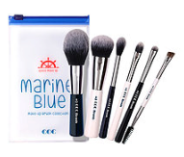 | CORINGCO | Набор из 6 кистей для макияжа | Marine Blue Make-up Brush Collecion |  | $11.50
 | CORINGCO | Набор из 8 кистей для макияжа | Sweet pink 8P set |  | $12.79
 | CORINGCO | Набор из 9 кистей для макияжа (+зеркальце в наборе) | COC Make up Brush Pink Collection |  | $12.14
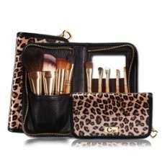 | CORINGCO | Набор из 9 кистей для макияжа в стильном леопардовом чехле | Leopard Medium Gold Brush |  | $23.09
 | CORINGCO | Набор из 9 кистей для макияжа в черном чехле | Black in Pink 9P Brash Set |  | $16.65
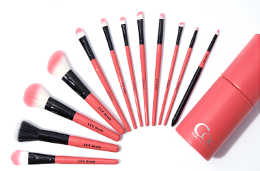 | CORINGCO | Набор из 12 кистей для макияжа в розовом цилиндрическом чехле | 12P COC Pink in Pink Make up Brush Set |  | $24.38
 | CORINGCO | Профессиональная кисть для нанесения основ и жидких текстур | Artist Foundation Brush |  | $3.52
 | CORINGCO | Скошенная плотная кисть для нанесения тональных основ и бб кремов | Queen's Eye Foundation |  | $3.00
 | CORINGCO | Профессиональная кисть для макияжа лица | Sensitivity Full Coverage Foundation Brush |  | $4.42
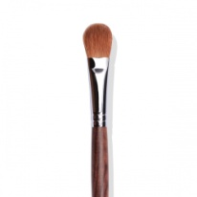 | CORINGCO | Профессиональная кисть для макияжа лица | Premium Artist Bass Shadow Brush |  | $3.43
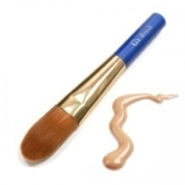 | CORINGCO | Плоская кисть для нанесения тональных основ и бб кремов | Blue light Pearl Foundation Brush |  | $3.13
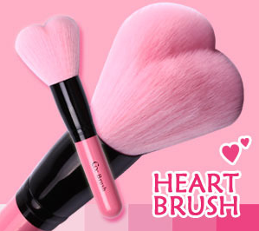 | CORINGCO | Объмная кисть в виде сердца для сухих текстур | Lovely Pink Heart Multi-Volume Brush |  | $3.78
 | CORINGCO | Объмная круглая кисть небольшого размера для нанесения сухих текстур и пудры | Cherry Tong Mini Powder Dase Make-up Brush |  | $2.75
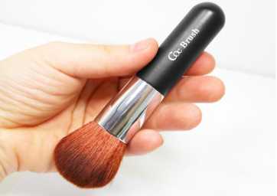 | CORINGCO | Кисть для макияжа лица | COC Brown Blusher Brush |  | $3.52
 | CORINGCO | Кисть для макияжа лица в футляре | Baby Pink Blusher Brush |  | $4.42
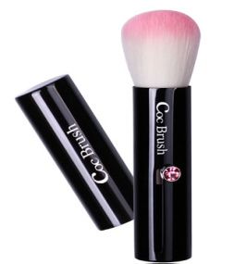 | CORINGCO | Кисть для макияжа лица в футляре | Black Pink Twinkle Brush |  | $4.42
 | CORINGCO | Многофункциональная кисть для нанесения теней и работы с бровями | COC BRUSH 202 Multi-Shadow & Eyebrow Brush |  | $4.42
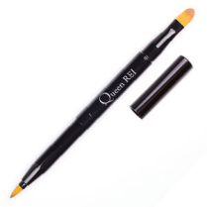 | CORINGCO | Двусторонняя кисть: для губ и растушевки консилера | Queen Lip & Concealer Brush |  | $3.52
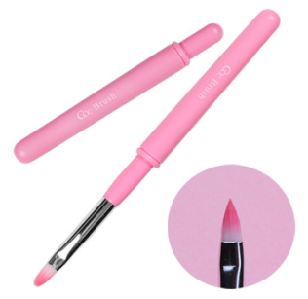 | CORINGCO | Кисть для губ | Pink sweet liposol Brush |  | $2.03
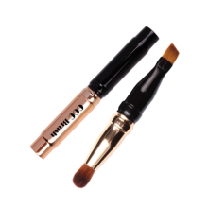 | CORINGCO | Двусторонняя кисть небольшого размера: для бровей и для макияжа глаз | COC BRUSH 217 Mini Shadow & Eyebrow |  | $3.00
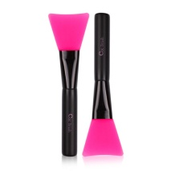 | CORINGCO | Розовая силиконовая кисть для удобного нанесения масок для лица | Black Pink Pack Brush |  | $2.17
 | CORINGCO | Кисть для удобного нанесения масок для лица | Black Yellow Pack Brush |  | $2.04
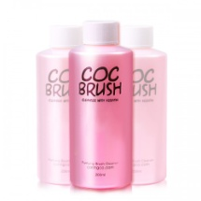 | CORINGCO | Средство для очищения кистей с кератином | COC Brush Cleanser with Keratin |  | $5.06
 | CORINGCO | Бьюти блендор для нанесения бб кремов, баз | Pink Blending Puff | 1ea | $3.00
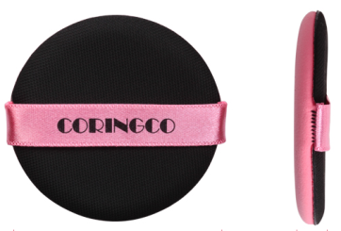 | CORINGCO | Запасная губка подушечка для кушона | Pink Air Cushon Puff | 1ea | $1.95
 | Fascy | Увлажняющий крем для рук (Персик) | Moisture Bomb Hand Cream (Peach) | 40ml | $2.92
 | Fascy | Увлажняющий крем для рук (Клубника) | Moisture Bomb Hand Cream (Strawberry) | 40ml | $2.92
 | Fascy | Увлажняющий крем для рук (Сирень) | Moisture Bomb Hand Cream (Violet) | 40ml | $2.92
 | Fascy | Крем для рук Сирень | Tino Hand Cream Violet | 40ml | $2.92
 | Fascy | Коллагеновая маска | Collagen Mask (yellow) | 26g | $1.76 | акция срок годности до 2019.10
 | Fascy | Коллагеновая маска | Collagen Mask (Blue) | 26g | $1.76 | акция срок годности до 2019.05
 | Fascy | Увлажняющая тканевая маска | Aqua mask Frill (Yellow) | 26g | $1.76 | акция срок годности до 2019.05
 | Fascy | Увлажняющая тканевая маска | Aqua mask Wave (Violet) | 26g | $1.76 | акция срок годности до 2019.10
 | Fascy | Трехступенчатый уход за лицом (крем вокруг глаз + сыворотка + ночная маска) | Time Machine Mask | 2ml/1.5ml/25g | $2.49
 | Fascy | Очищающая пенка с древесным углем для глубокого очищения пор | Charcoal Pore Cleansing Foam | 150ml | $6.10 | акция срок годности до 2019.06
 | Fascy | Осветляющая пенка для умывания | Sunshine Brightening Cleansing Foam | 120ml | $4.55
 | Fascy | Солнцезащитный ВВ крем-консилер 21 | BB Concealer Cream SPF50+/PA+++ 21 | 50ml(BB) + 1.5g(concealer) | $7.20 | акция срок годности до 2019.01
 | Fascy | Солнцезащитный ВВ крем-консилер 23 | BB Concealer Cream SPF50+/PA+++ 23 | 50ml(BB) + 1.5g(concealer) | $7.20 | акция срок годности до 2019.01
 | Fascy | Тинт-бальзам для увлажнения губ 1+1 | WAVE Tina Tint Lip Essence Balm Pure Shine 1+1 | 4.2g | $4.20 | акция 1+1 срок годности до 2018.12
 | Fascy | Тинт-бальзам для губ Рыжий | Tina Tint Lip Essence Balm Indian Orange | 4.2g | $4.50 | акция срок годности до 2019.10
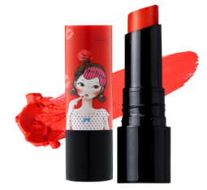 | Fascy | Тинт-бальзам для губ Красный | Tina Tint Lip Essence Balm Scarlet Red | 4.2g | $4.50 | акция срок годности до 2019.12
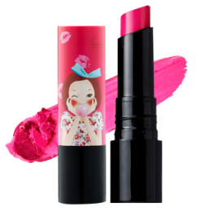 | Fascy | Тинт-бальзам для губ Горячий розовый | Tina Tint Lip Essence Balm Magenta Hot Pink | 4.2g | $4.50 | акция срок годности до 2019.12
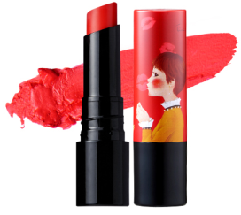 | Fascy | Тинт-бальзам для губ Малиновый | Tina Tint Lip Essence Balm Crimson Red | 4.2g | $4.50 | акция срок годности до 2019.10
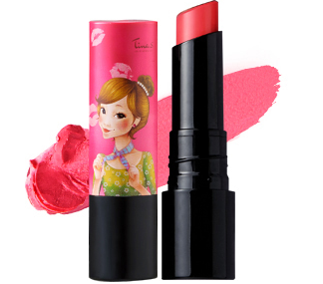 | Fascy | Тинт-бальзам для губ Розовый | Tina Tint Lip Essence Balm Rose Pink | 4.2g | $4.50 | акция срок годности до 2019.10
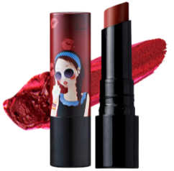 | Fascy | Тинт-бальзам для губ Фиолетовый | Tina Tint Lip Essence Balm Plum violet | 4.2g | $4.50 | акция срок годности до 2019.10
 | Fascy | Банановый бальзам для губ | Lollipop Banana Lip Balm | 3.9g | $3.14
 | Fascy | Персиковый гель для душа | Bubble Bomb Body Wash Pitch | 250ml | $6.78
 | Fascy | Эмульсия для тела Персиковая | Moisture Bomb Body Emulsion Pitch | 250ml | $6.78
 | Fascy | Молочный гель для душа | Bubble Bomb Body Wash Milk | 250ml | $5.70 | акция срок годности до 2019.08
 | Fascy | Эмальсия для тела Молочная | Moisture Bomb Body Emulsion Milk | 250ml | $5.70 | акция срок годности до 2019.12
 | Fascy | Клатч-кошелек Красный | MAKE UP Tina PU Mini Pocket Clutch Made in Korea | 225*165 | $13.48
 | Fascy | Клатч-кошелек Голубой | SCARF Tina PU Mini Pocket Clutch Made in Korea | 225*165 | $13.48
 | Fascy | Клатч в горошек | MAKE UP Tina Mini Clutch Made in Korea | 225*166 | $8.89
 | Fascy | Сумочка Голубая | SCARF Tina Mini Pocket Pouch Made in Korea | 105*130 | $5.23
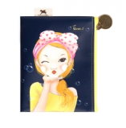 | Fascy | Сумочка Черная | BUBBLE Tina Mini Pocket Pouch Made in Korea | 105*130 | $5.23
 | Fascy | Круглая косметичка Оранжевая | SCARF Tina Round Pouch (Made in China) | 180*80*130 | $6.33

